Sheet1
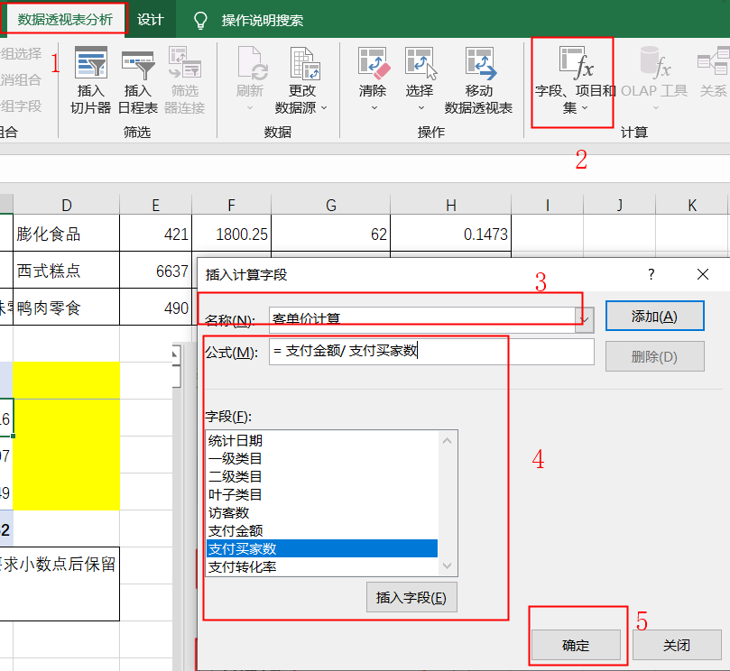
数据分类与处理：零食店铺商品客单价计算
【任务要求】
计算客单价
客单价指单位时间内每个客户平均购买的产品金额

【知识要点】
教材公式：客单价=成交总金额/成交客户总数，在淘宝平台常用的演化公式是：客单价=支付金额/支付买家数
对二级类目“牛肉干/猪肉脯/卤味零食”的“支付金额”和“支付买家数”的汇总求和

【重要技能点】
数据透视表制作、透视表值字段计算
加减乘除基础操作

【关键操作步骤】
分析思路：题目要求计算二级类目牛肉干/猪肉脯/卤味零食”整体的客单价，观察表格发现“牛肉干/猪肉脯/卤味零食”类目下的叶子类目较多，所以需要对所有属于“牛肉干/猪肉脯/卤味零食”类目的支付金额和支付买家数进行求和，之后使用公式计算整体的客单价。

统计日期 | 一级类目 | 二级类目 | 叶子类目 | 访客数 | 支付金额 | 支付买家数 | 支付转化率
2019-11-01 ～ 2019-11-30 | 零食/坚果/特产 | 牛肉干/猪肉脯/卤味零食 | 牛肉零食 | 613 | 695.92 | 12 | 0.0196
2019-11-01 ～ 2019-11-30 | 零食/坚果/特产 | 糕点/点心 | 传统糕点 | 211 | 1001.32 | 22 | 0.1043
2019-11-01 ～ 2019-11-30 | 零食/坚果/特产 | 饼干/膨化 | 威化饼干 | 39 | 195.7 | 5 | 0.1282
2019-11-01 ～ 2019-11-30 | 零食/坚果/特产 | 牛肉干/猪肉脯/卤味零食 | 猪肉零食 | 615 | 700.66 | 11 | 0.0179
2019-11-01 ～ 2019-11-30 | 零食/坚果/特产 | 饼干/膨化 | 曲奇饼干 | 582 | 2149.64 | 49 | 0.0842
2019-11-01 ～ 2019-11-30 | 零食/坚果/特产 | 饼干/膨化 | 膨化食品 | 421 | 1800.25 | 62 | 0.1473
2019-11-01 ～ 2019-11-30 | 零食/坚果/特产 | 糕点/点心 | 西式糕点 | 6637 | 24025.93 | 375 | 0.0565
2019-11-01 ～ 2019-11-30 | 零食/坚果/特产 | 牛肉干/猪肉脯/卤味零食 | 鸭肉零食 | 490 | 1413.91 | 26 | 0.0531
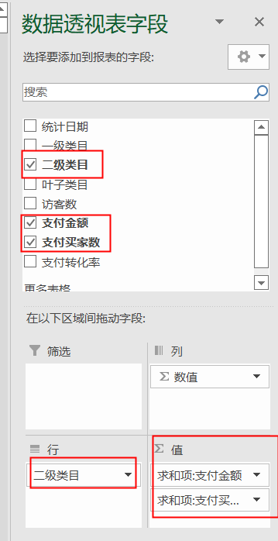
数据透视结果如下：
行标签 | 求和项:支付金额 | 求和项:支付买家数 | 求和项:客单价计算 |  |  |  |  | 1，选择二级类目、支付金额和支付买家数字段即可；
饼干/膨化 | 4145.59 | 116 | 35.74 |  |  |  |  | 2.行设置成二级类目；值设置成支付金额和支付买家数，注意都是求和项。
糕点/点心 | 25027.25 | 397 | 63.04
牛肉干/猪肉脯/卤味零食 | 2810.49 | 49 | 57.36
总计 | 31983.33 | 562 | 56.909839858
1.插入数据透视表及设置参考右图； 2.使用数据透视表的【字段、项目和集】功能计算客单价：如右图所示的5个操作步骤，点击数据透视表值字段，点选【分析-字段、项目和集】弹出了插入计算字段的对话框，在此对话框设置计算项的名称和公式； 3.名称自己设置即可，原则是设置的字段不能和原有的字段重复。如设置成【客单价计算】，在公式栏中按照客单价计算公式插入需要的字段，除号自己输入即可，最后点击【确定】。结果如上。（注意转化率计算前缀是求和项，这个没关系。本步骤操作也可以在数据透视表中直接使用除法计算结果）

4.注意看题目要求小数点后保留两位小数。 也可以使用筛选的方式计算出客单价，鼓励学生自己尝试。

